1
Informe Nacional de Competividad 2025-2026
Capítulo: Protección Social
Gráfica 1

Población afiliada al sistema de salud. Colombia, 1995-2025
Fuente: Base de Datos Única de Afiliados del Sistema General de Seguridad Social en Salud (BDUA-SGSSS).

Año | Subsidiado | Contributivo | Regímenes especiales | Cobertura | Columna1
1995 | 4,629,193 | 6,317,718 |  | 29.2%
1996 | 5,794,882 | 11,039,735 |  | 44.2%
1997 | 6,776,168 | 12,749,778 |  | 50.5%
1998 | 8,527,061 | 13,910,482 |  | 57.3%
1999 | 9,325,832 | 13,240,338 |  | 56.8%
2000 | 9,510,566 | 12,904,197 |  | 55.6%
 | Regímenes especiales |  | Contributivo |  | Subsidiado |  | Cobertura
1995 |  | 1995 | 6,317,718 | 1995 | 4,629,193 | 1,995 | 29.2%
1996 |  | 1996 | 11,039,735 | 1996 | 5,794,882 | 1,996 | 44.2%
1997 |  | 1997 | 12,749,778 | 1997 | 6,776,168 | 1,997 | 50.5%
1998 |  | 1998 | 13,910,482 | 1998 | 8,527,061 | 1,998 | 57.3%
1999 |  | 1999 | 13,240,338 | 1999 | 9,325,832 | 1,999 | 56.8%
2000 |  | 2000 | 12,904,197 | 2000 | 9,510,566 | 2,000 | 55.6%
2001 |  | 2001 | 13,044,308 | 2001 | 11,069,182 | 2,001 | 59.1%
2002 | 1,264,458 | 2002 | 13,735,172 | 2002 | 11,444,003 | 2,002 | 64.0%
2003 | 1,264,458 | 2003 | 14,094,619 | 2003 | 11,867,947 | 2,003 | 65.1%
2004 | 1,264,458 | 2004 | 14,408,562 | 2004 | 15,553,474 | 2,004 | 73.7%
2005 | 1,264,458 | 2005 | 15,590,619 | 2005 | 18,581,410 | 2,005 | 82.6%
2006 | 1,910,351 | 2006 | 16,184,214 | 2006 | 19,510,572 | 2,006 | 86.6%
2007 | 1,910,351 | 2007 | 17,465,944 | 2007 | 20,373,977 | 2,007 | 90.5%
2008 | 1,910,351 | 2008 | 17,778,887 | 2008 | 20,446,488 | 2,008 | 90.3%
2009 | 2,222,126 | 2009 | 18,232,720 | 2009 | 20,494,516 | 2,009 | 91.0%
2010 | 2,222,126 | 2010 | 18,723,118 | 2010 | 21,665,210 | 2,010 | 93.6%
2011 | 2,347,426 | 2011 | 19,756,257 | 2011 | 22,295,165 | 2,011 | 96.4%
2012 | 2,347,426 | 2012 | 19,957,739 | 2012 | 22,605,295 | 2,012 | 96.4%
2013 | 2,402,307 | 2013 | 20,150,266 | 2013 | 22,669,543 | 2,013 | 96.0%
2014 | 2,402,307 | 2014 | 20,760,123 | 2014 | 22,882,669 | 2,014 | 96.6%
2015 | 2,402,307 | 2015 | 21,453,376 | 2015 | 23,179,801 | 2,015 | 97.6%
2016 | 2,260,693 | 2016 | 22,199,204 | 2016 | 22,171,463 | 2,016 | 95.7%
2017 | 2,287,296 | 2017 | 22,045,454 | 2017 | 22,434,577 | 2,017 | 94.9%
2018 | 2,138,118 | 2018 | 22,378,384 | 2018 | 22,658,108 | 2,018 | 94.7%
2019 | 2,244,341 | 2019 | 22,909,679 | 2019 | 22,808,930 | 2,019 | 95.2%
2020 | 2,195,331 | 2020 | 23,362,083 | 2020 | 24,026,912 | 2,020 | 97.8%
2021 | 2,238,629 | 2021 | 24,623,736 | 2021 | 23,968,577 | 2,021 | 99.0%
2022 | 2,222,664 | 2022 | 23,527,972 | 2022 | 25,672,278 | 2,022 | 99.1%
2023 | 2,219,895 | 2023 | 23,467,303 | 2023 | 26,174,133 | 2,023 | 98.9%
2024 | 2,243,361 | 2024 | 23,293,991 | 2024 | 26,605,420 | 2,024 | 98.6%
2025 | 2,253,282 | 2025 | 23,344,292 | 2025 | 26,691,719 | 2,025 | 98.5%
 |  |  |  |  |  | 1,264,458
 |  |  |  |  |  | 1,264,458
 |  |  |  |  |  | 1,264,458
 |  |  |  |  |  | 1,264,458
 |  |  |  |  |  | 1,910,351
 |  |  |  |  |  | 1,910,351
 |  |  |  |  |  | 1,910,351
 |  |  |  |  |  | 2,222,126
 |  |  |  |  |  | 2,222,126
 |  |  |  |  |  | 2,347,426
 |  |  |  |  |  | 2,347,426
 |  |  |  |  |  | 2,402,307
...
2001 | 11,069,182 | 13,044,308 |  | 59.1%
2002 | 11,444,003 | 13,735,172 | 1,264,458 | 64.0%
2003 | 11,867,947 | 14,094,619 | 1,264,458 | 65.1%
2004 | 15,553,474 | 14,408,562 | 1,264,458 | 73.7%
2005 | 18,581,410 | 15,590,619 | 1,264,458 | 82.6%
2006 | 19,510,572 | 16,184,214 | 1,910,351 | 86.6%
2007 | 20,373,977 | 17,465,944 | 1,910,351 | 90.5%
2008 | 20,446,488 | 17,778,887 | 1,910,351 | 90.3%
2009 | 20,494,516 | 18,232,720 | 2,222,126 | 91.0%
2010 | 21,665,210 | 18,723,118 | 2,222,126 | 93.6%
2011 | 22,295,165 | 19,756,257 | 2,347,426 | 96.4%
2012 | 22,605,295 | 19,957,739 | 2,347,426 | 96.4%
2013 | 22,669,543 | 20,150,266 | 2,402,307 | 96.0%
2014 | 22,882,669 | 20,760,123 | 2,402,307 | 96.6%
2015 | 23,179,801 | 21,453,376 | 2,402,307 | 97.6%
2016 | 22,171,463 | 22,199,204 | 2,260,693 | 95.7%
2017 | 22,434,577 | 22,045,454 | 2,287,296 | 94.9%
2018 | 22,658,108 | 22,378,384 | 2,138,118 | 94.7%
2019 | 22,808,930 | 22,909,679 | 2,244,341 | 95.2%
2020 | 24,026,912 | 23,362,083 | 2,195,331 | 97.8%
2021 | 23,968,577 | 24,623,736 | 2,238,629 | 99.0%
2022 | 25,672,278 | 23,527,972 | 2,222,664 | 99.1% |  | Fuente: Base de Datos Única de Afiliados del Sistema General de Seguridad Social en Salud (BDUA-SGSSS).
2023 | 26,174,133 | 23,467,303 | 2,219,895 | 98.9%
2024 | 26,605,420 | 23,293,991 | 2,243,361 | 98.6%
2025 | 26,691,719 | 23,344,292 | 2,253,282 | 98.5% | *a julio de 2025

https://www.minsalud.gov.co/proteccionsocial/Paginas/cifras-aseguramiento-salud.aspx

2
Informe Nacional de Competividad 2025-2026
Capítulo: Protección Social
Gráfica 2

Gasto de bolsillo (% del gasto en salud)

a. Gasto de bolsillo (% del gasto en salud). Colombia y países de referencia, 2022 y 2023.
Fuente: Banco Mundial
https://data.worldbank.org/indicator/SH.XPD.OOPC.CH.ZS

 |  | OCDE | América Latina

 | País | Promedio América Latina | Promedio OCDE
Colombia | 14.62 | 31.78 | 18.91
Uruguay | 16.33 | 31.78 | 18.91
Argentina | 26.40 | 31.78 | 18.91
Peru | 26.99 | 31.78 | 18.91
Brasil | 27.37 | 31.78 | 18.91
Chile | 35.04 | 31.78 | 18.91
México | 39.09 | 31.78 | 18.91

Gasto de bolsillo (% del gasto corriente en salud). Colombia, 2020 – 2024
Fuente: ANIF (2025).

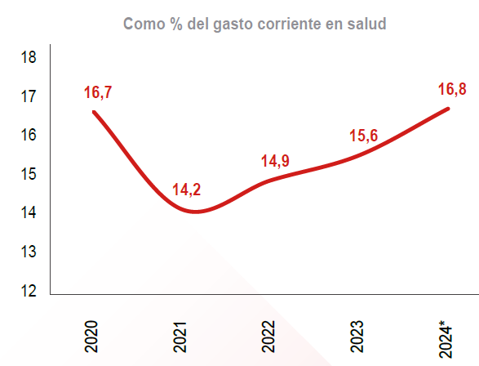

3
Informe Nacional de Competividad 2025-2026
Capítulo: Protección Social
Gráfica 3

Atenciones en salud
3a. Número de atenciones en salud. Colombia, 2015 - 2023.

Año | Contributivo | Subsidiado | Prepago | Excepción/Especial | Total
2015 | 139.8 | 151.2 | 8.9 | 2.2 | 302.1
2016 | 102 | 97.6 | 9.4 | 0.6 | 209.7
2017 | 152.2 | 124.6 | 5.6 | 0.5 | 283.1
2018 | 220.7 | 195.1 | 7.4 | 8.9 | 432
2019 | 219.3 | 215.4 | 5.6 | 5.8 | 446.2
2020 | 220.3 | 164.8 | 9.2 | 4.6 | 398.9
2021 | 217.4 | 209.4 | 8.4 | 4.7 | 439.9
2022 | 216.8 | 224.3 | 8.1 | 6.9 | 456.2
2023 | 233.6 | 223.2 | 7.5 | 6.5 | 470.8

3b. Distribución de atenciones en salud por tipo de régimen, 2023

Subsidiado | 47%
Contributivo | 50%
Excepción/Especial | 1%
Prepagada | 2%

Fuente: ACEMI (2025)

4
Informe Nacional de Competividad 2025-2026
Capítulo: Protección Social
Gráfica 4

Personas con problemas de salud que no solicitan o no reciben atención médica debido a barreras de oferta. Colombia, 2022-2024
Fuente: Encuesta de Calidad de Vida (DANE). Cálculos: CPC.
https://www.dane.gov.co/index.php/estadisticas-por-tema/salud/calidad-de-vida-ecv/encuesta-nacional-de-calidad-de-vida-ecv-2024
 | El centro de atención queda lejos | Mal servicio o cita distanciada en el tiempo | No lo atendieron | Consultó antes y no le resolvieron el problema | Muchos trámites para la cita | Le hacen esperar mucho para atenderlo | No le cubrían o no le autorizaron la atención
2022 | 3.9% | 7.2% | 0.8% | 1.9% | 4.1% | 3.6% | 1.5%
2023 | 7.5% | 7.9% | 1.3% | 1.7% | 4.8% | 3.3% | 1.2%
2024 | 9.1% | 7.9% | 0.7% | 1.7% | 4.2% | 4.9% | 0.4%
 | 2022 | 2023 | 2024
El centro de atención queda lejos | 3.9% | 7.5% | 9.10%
Mal servicio o cita distanciada en el tiempo | 7.2% | 7.9% | 7.90%
No lo atendieron | 0.8% | 1.3% | 0.70%
Consultó antes y no le resolvieron el problema | 1.9% | 1.7% | 1.70%
Muchos trámites para la cita | 4.1% | 4.8% | 4.20%
Le hacen esperar mucho para atenderlo | 3.6% | 3.3% | 4.90%
No le cubrían o no le autorizaron la atención | 1.5% | 1.2% | 0.40%
Suma | 23.0% | 27.70% | 28.90%

5
Informe Nacional de Competividad 2025-2026
Capítulo: Protección Social
Gráfica 5

Número total de tutelas y proporción del total que invoca el derecho a la salud. Colombia, 2000-2024.
Fuente: Defensoría del Pueblo y Corte Constitucional.
https://www.corteconstitucional.gov.co/lacorte/estadisticas.php

 | Tutelas que invocan el derecho a la salud (miles) | % del total de tutelas
2000 | 25 | 19%
2001 | 34 | 26%
2002 | 43 | 30%
2003 | 52 | 35%
2004 | 72 | 36%
2005 | 81 | 36%
2006 | 96 | 38%
2007 | 107 | 38%
2008 | 143 | 42%
2009 | 100 | 27%
2010 | 95 | 23%
2011 | 106 | 26%
2012 | 114 | 27%
2013 | 115 | 25%
2014 | 118 | 24%
2015 | 147 | 24%
2016 | 163 | 26%
2017 | 198 | 33%
2018 | 208 | 34%
2019 | 207 | 33%
2020 | 82 | 28%
2021 | 93 | 20%
2022 | 156.3 | 25%
2023 | 197.7 | 27%
2024 | 265.2 | 29%

5c. Tutelas como proporción del número total de atenciones en salud. Colombia, 2015-2021.

2015 | 0.05%
2016 | 0.08%
2017 | 0.07%
2018 | 0.05%
2019 | 0.04%
2020 | 0.03%
2021 | 0.02%

6
Informe Nacional de Competividad 2025-2026
Capítulo: Protección Social
Gráfica 6

Pagos por mecanismo de presupuestos máximos (por gastos en procedimientos y medicamentos no financiados por la UPC) (billones de pesos). Colombia, 2022-2024.
* hasta junio de 2024
Fuente: ADRES

2022 | 2.21
2023 | 3.74
2024 | 1.45

7
Informe Nacional de Competividad 2025-2026
Capítulo: Protección Social
Gráfica 7

Gasto en pensiones del Gobierno nacional por régimen (% PIB), 2010-2022

Año | Militares | Magisterio | Policía + Defensa | FOPEP | ISS-Colpensiones | Resto | Total
2010 | 0.2 | 0.2 | 0.4 | 1.1 | 0.9 | 0.3 | 3.1
2011 | 0.2 | 0.3 | 0.4 | 1.1 | 1.1 | 0.3 | 3.4
2012 | 0.2 | 0.3 | 0.4 | 1.1 | 1.1 | 0.3 | 3.4
2013 | 0.2 | 0.3 | 0.4 | 1 | 1.5 | 0.3 | 3.7
2014 | 0.2 | 0.4 | 0.4 | 1 | 1.3 | 0.3 | 3.6
2015 | 0.2 | 0.3 | 0.4 | 1 | 1.2 | 0.4 | 3.5
2016 | 0.2 | 0.3 | 0.4 | 1 | 1.2 | 0.3 | 3.4
2017 | 0.2 | 0.4 | 0.4 | 1 | 0.9 | 0.3 | 3.9
2018 | 0.3 | 0.4 | 0.4 | 1 | 0.9 | 0.4 | 3.4
2019 | 0.3 | 0.5 | 0.5 | 1 | 0.9 | 0.1 | 3.2
2020 | 0.3 | 0.6 | 0.5 | 1 | 1.5 | 0.3 | 4.2
2021 | 0.3 | 0.6 | 0.5 | 0.9 | 1.2 | 0.1 | 3.6
2022 | 0.3 | 0.5 | 0.5 | 0.7 | 0.5 | 0.1 | 2.6
Promedio | 0.2 | 0.4 | 0.4 | 1.1 | 1.1 | 0.3 | 3.4
 | 5.88% | 11.76% | 11.76% | 32.35% | 32.35% | 8.82% | 100.00%

8
Informe Nacional de Competividad 2025-2026
Capítulo: Protección Social
Gráfica 8. Transferencia del Gobierno Nacional Central a Colpensiones

Año | Sin Reforma | 2,3 SMMLV – base | 3 SMMLV | 2,3 SMMLV – cuentas generacionales | 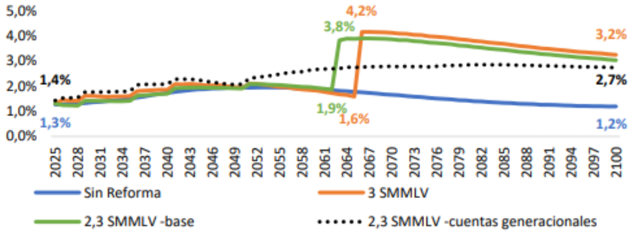
2025 | 1.3 | 1.4 | 1.4 | 1.4
2031 | 1.3 | 1.4 | 1.4 | 1.4
2037 | 1.3 | 1.5 | 1.5 | 1.5
2043 | 1.3 | 1.7 | 1.7 | 1.7
2049 | 1.3 | 1.8 | 1.8 | 1.8
2055 | 1.3 | 1.9 | 1.9 | 1.9
2061 | 1.9 | 1.9 | 1.9 | 1.9
2064 | 1.6 | 3.8 | 4.2 | 2.7
2067 | 1.6 | 3.8 | 4.2 | 2.7
2073 | 1.5 | 3.7 | 4.0 | 2.7
2079 | 1.4 | 3.5 | 3.8 | 2.7
2085 | 1.4 | 3.4 | 3.6 | 2.7
2091 | 1.3 | 3.3 | 3.4 | 2.7
2097 | 1.2 | 3.2 | 3.3 | 2.7
2100 | 1.2 | 3.2 | 3.2 | 2.7

9
Informe Nacional de Competividad 2025-2026
Capítulo: Protección Social
Gráfica 9. Incidencia de pobreza multidimensional (porcentaje). Total nacional, cabeceras, centros poblados y rural disperso. Colombia, 2010-2024

 | Centros poblados y rural disperso | Cabeceras | Nacional
2010 | 50.8 | 22.9 | 29.7
2011 | 51.7 | 21.5 | 28.8
2012 | 47.1 | 20.0 | 26.5
2013 | 44.7 | 17.9 | 24.3
2014 | 42.9 | 14.9 | 21.6
2015 | 38.8 | 13.9 | 19.8
2016 | 36.8 | 11.7 | 17.6
2017 |  | 12.0
2018 | 38.6 | 13.2 | 19.1
2019 | 34.5 | 12.3 | 17.5
2020 | 37.1 | 12.5 | 18.1
2021 | 31.1 | 11.5 | 16.0
2022 | 27.3 | 8.7 | 12.9
2023 | 25.1 | 8.3 | 12.1
2024 | 24.3 | 7.8 | 11.5
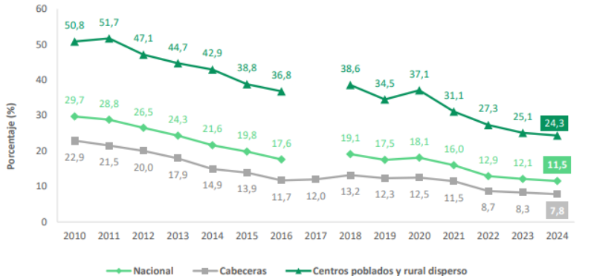
Año | Centros poblados y rural disperso | Cabeceras | Nacional
2010 | 50.8 | 22.9 | 29.7
2011 | 51.7 | 21.5 | 28.8
2012 | 47.1 | 20.0 | 26.5
2013 | 44.7 | 17.9 | 24.3
2014 | 42.9 | 14.9 | 21.6
2015 | 38.8 | 13.9 | 19.8
2016 | 36.8 | 11.7 | 17.6
2017 |  | 12.0
2018 | 38.6 | 13.2 | 19.1
2019 | 34.5 | 12.3 | 17.5
2020 | 37.1 | 12.5 | 18.1
2021 | 31.1 | 11.5 | 16.0
2022 | 27.3 | 8.7 | 12.9
2023 | 25.1 | 8.3 | 12.1
2024 | 24.3 | 7.8 | 11.5

10
Informe Nacional de Competividad 2025-2026
Capítulo: Protección Social
Gráfica 10. Incidencia de pobreza multidimensional (porcentaje). Total nacional, cabeceras, centros poblados y rural disperso. Colombia, 2010-2024 | Incidencia de la pobreza monetaria. Colombia, 2012-2024

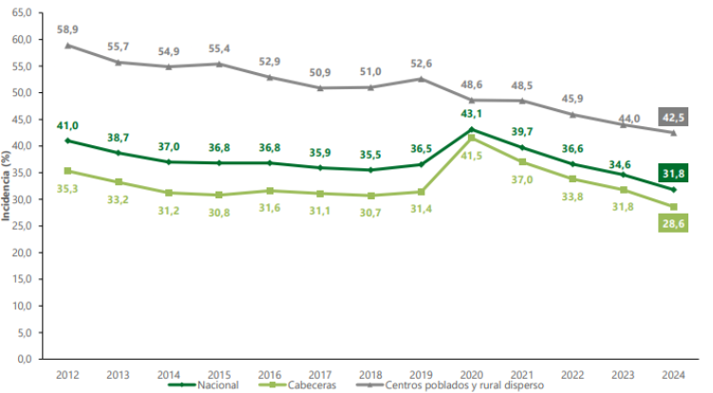
Año | Nacional | Centros poblados y rural disperso | Cabeceras
2012 | 41 | 58.9 | 35.3
2013 | 38.7 | 55.7 | 33.2
2014 | 37 | 54.9 | 31.2
2015 | 36.8 | 55.4 | 30.8
2016 | 36.8 | 52.9 | 31.6
2017 | 35.9 | 50.9 | 31.1
2018 | 35.5 | 51 | 30.7
2019 | 36.5 | 52.6 | 31.4
2020 | 43.1 | 48.6 | 41.5
2021 | 39.7 | 48.5 | 37
2022 | 36.6 | 45.9 | 33.8
2023 | 34.6 | 44 | 31.8
2024 | 31.8 | 42.5 | 28.6

11
Informe Nacional de Competividad 2025-2026
Capítulo: Protección Social
Gráfica 11. Proporción de personas en condición de pobreza monetaria con algún tipo de ayuda institucional.
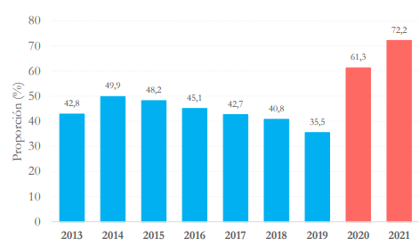

Año | proporción
2013 | 42.8
2014 | 49.9
2015 | 48.2
2016 | 45.1
2017 | 42.7
2018 | 40.8
2019 | 35.5
2020 | 61.3
2021 | 72.2

